Лист1
Номенклатура | Характиристики | Описание | Картинка 1 | Картинка 2 | Картинка 3 | Артикул | Цена
КРОВЕЛЬНАЯ ПВХ-МЕМБРАНА
ПВХ-мембрана Plastfoil ECO 1,2 мм | Толщина, мм: 1,2 Ширина, мм: 2100 Длина, м: 25 Площадь рулона, м²: 52,5 Материал: ПВХ-мембрана Тип армирования: Синтетическая сетка Гибкость на брусе радиусом 5 мм (не более), °С: -35 Водопоглощение (не более), % (по массе): 0,2 Изменение линейных размеров при нагревании (не более), %: 0,5 Прочность при растяжении вдоль/поперёк рулона (не менее), Н/50 мм (метод А): 1100/900 Ударная прочность – по твёрдому/мягкому основанию (не менее), мм: 700/1000 Удлинение при максимальной нагрузке (вдоль/поперёк), %: 15/15 Сопротивление раздиру (кровельные ПМ (не менее)), Н: 200 Прочность сварного шва на раздир/разрыв, Н/50 мм: 350/700 Группа горючести: Г2 Воспламеняемость: В2 Распространение пламени: РП1 Производитель: Пеноплэкс | PLASTFOIL ECO Предназначена для гидроизоляции плоских кровель с механическим способом фиксации. Идеально подходит для применения в южных регионах, так как обладает усиленной стойкостью к УФ-излучению и отражательной способностью солнечных лучей за счет белого цвета (RAL 9001). Полимерная мембрана PLASTFOIL ® – это прочные и надежные гидроизоляционные материалы нового поколения, которые изготавливаются на основе высококачественного эластичного поливинилхлорида (ПВХ). Компания ПЕНОПЛЭКС предлагает широкий выбор армированных и неармированных ПВХ мембран PLASTFOIL для гидроизоляции кровель, стилобатов и подземных конструкций. ПВХ мембраны, армированные полиэстеровой сеткой, обладают высокой прочностью на разрыв и стойкостью к механическим повреждениям. Благодаря армированию PLASTFOIL хорошо сопротивляется ветровым нагрузкам, сохраняя при этом максимальную стабильность линейных размеров, а также обладает высокой стойкостью к воздействию разрушающего УФ-излучения. | 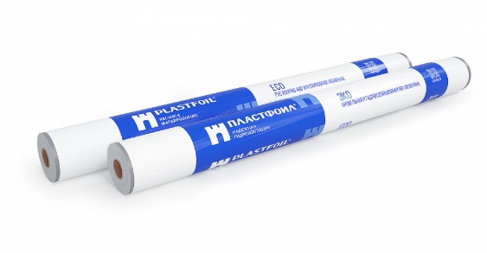 | 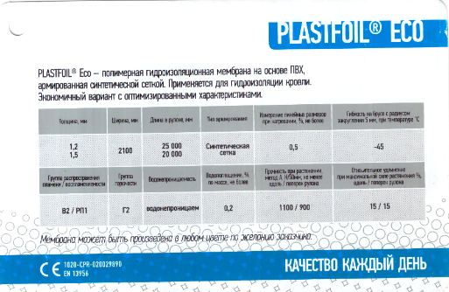 | 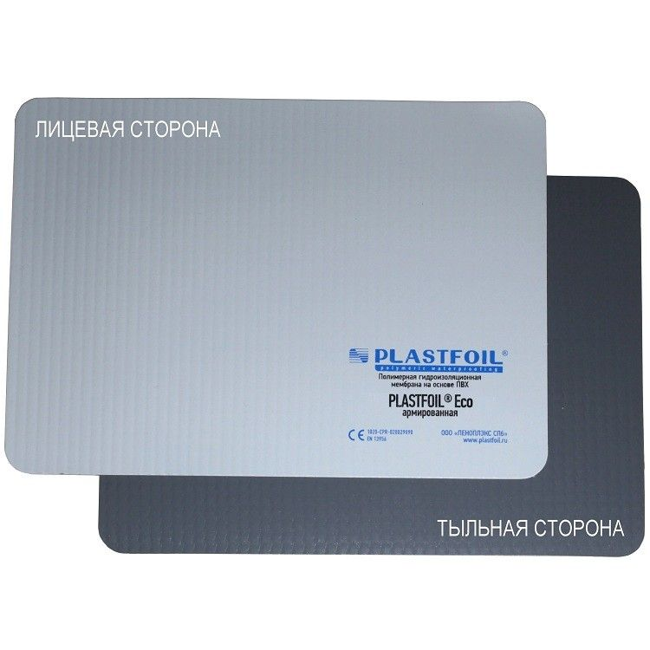 | ECO1,2 | 4340
ПВХ-мембрана Plastfoil ECO 1,5 мм | Толщина, мм: 1,5 Ширина, мм: 2100 Длина, м: 20 Площадь рулона, м²: 42 Материал: ПВХ-мембрана Тип армирования: Синтетическая сетка Гибкость на брусе радиусом 5 мм (не более), °С: -35 Водопоглощение (не более), % (по массе): 0,2 Изменение линейных размеров при нагревании (не более), %: 0,5 Прочность при растяжении вдоль/поперёк рулона (не менее), Н/50 мм (метод А): 1100/900 Ударная прочность – по твёрдому/мягкому основанию (не менее), мм: 700/1000 Удлинение при максимальной нагрузке (вдоль/поперёк), %: 15/15 Сопротивление раздиру (кровельные ПМ (не менее)), Н: 200 Прочность сварного шва на раздир/разрыв, Н/50 мм: 350/700 Группа горючести: Г2 Воспламеняемость: В2 Распространение пламени: РП1 Производитель: Пеноплэкс | PLASTFOIL ECO Предназначена для гидроизоляции плоских кровель с механическим способом фиксации. Идеально подходит для применения в южных регионах, так как обладает усиленной стойкостью к УФ-излучению и отражательной способностью солнечных лучей за счет белого цвета (RAL 9001). Полимерная мембрана PLASTFOIL ® – это прочные и надежные гидроизоляционные материалы нового поколения, которые изготавливаются на основе высококачественного эластичного поливинилхлорида (ПВХ). Компания ПЕНОПЛЭКС предлагает широкий выбор армированных и неармированных ПВХ мембран PLASTFOIL для гидроизоляции кровель, стилобатов и подземных конструкций. ПВХ мембраны, армированные полиэстеровой сеткой, обладают высокой прочностью на разрыв и стойкостью к механическим повреждениям. Благодаря армированию PLASTFOIL хорошо сопротивляется ветровым нагрузкам, сохраняя при этом максимальную стабильность линейных размеров, а также обладает высокой стойкостью к воздействию разрушающего УФ-излучения. |  |  |  | ECO1,5 | 4905
ПВХ-мембрана Plastfoil CLASSIC 1,2 мм | Толщина, мм: 1,2 Ширина, мм: 2100 Длина, м: 25 Площадь рулона, м²: 52,5 Материал: ПВХ-мембрана Тип армирования: Синтетическая сетка Гибкость на брусе радиусом 5 мм (не более), °С: -45 Водопоглощение (не более), % (по массе): 0,2 Изменение линейных размеров при нагревании (не более), %: 0,5 Прочность при растяжении вдоль/поперёк рулона (не менее), Н/50 мм (метод А): 1100/900 Ударная прочность – по твёрдому/мягкому основанию (не менее), мм: 700/1000 Удлинение при максимальной нагрузке (вдоль/поперёк), %: 17/19 Сопротивление раздиру (кровельные ПМ (не менее)), Н: 200 Прочность сварного шва на раздир/разрыв, Н/50 мм: 350/700 Группа горючести: Г2 Воспламеняемость: В2 Распространение пламени: РП1 Производитель: Пеноплэкс | PLASTFOIL CLASSIC Предназначена для гидроизоляции плоских кровель с механическим способом фиксации. Будет являться оптимальным выбором при устройстве кровли по цементно-песчаной (или сборной) стяжке. Возможно применение для балластных кровель с несплошным балластом. Полимерная мембрана PLASTFOIL ® – это прочные и надежные гидроизоляционные материалы нового поколения, которые изготавливаются на основе высококачественного эластичного поливинилхлорида (ПВХ). Компания ПЕНОПЛЭКС предлагает широкий выбор армированных и неармированных ПВХ мембран PLASTFOIL для гидроизоляции кровель, стилобатов и подземных конструкций. ПВХ мембраны, армированные полиэстеровой сеткой, обладают высокой прочностью на разрыв и стойкостью к механическим повреждениям. Благодаря армированию PLASTFOIL хорошо сопротивляется ветровым нагрузкам, сохраняя при этом максимальную стабильность линейных размеров, а также обладает высокой стойкостью к воздействию разрушающего УФ-излучения. |  |  | 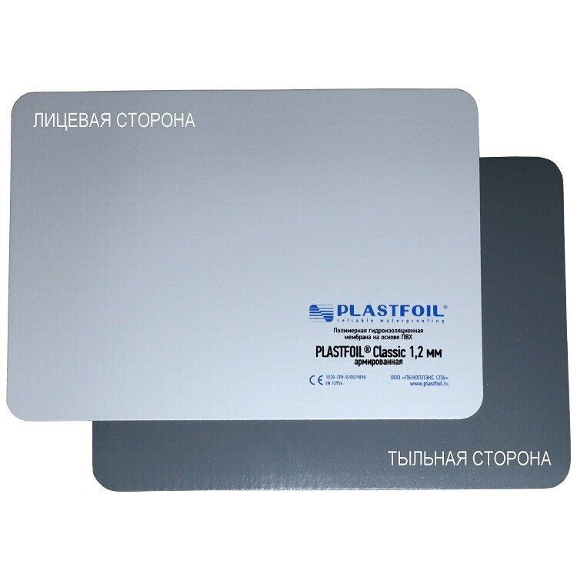 | CLA1,2 | 4745
ПВХ-мембрана Plastfoil CLASSIC 1,5 мм | Толщина, мм: 1,5 Ширина, мм: 2100 Длина, м: 20 Площадь рулона, м²: 42 Материал: ПВХ-мембрана Тип армирования: Синтетическая сетка Гибкость на брусе радиусом 5 мм (не более), °С: -45 Водопоглощение (не более), % (по массе): 0,2 Изменение линейных размеров при нагревании (не более), %: 0,5 Прочность при растяжении вдоль/поперёк рулона (не менее), Н/50 мм (метод А): 1100/900 Ударная прочность – по твёрдому/мягкому основанию (не менее), мм: 700/1000 Удлинение при максимальной нагрузке (вдоль/поперёк), %: 17/19 Сопротивление раздиру (кровельные ПМ (не менее)), Н: 200 Прочность сварного шва на раздир/разрыв, Н/50 мм: 350/700 Группа горючести: Г2 Воспламеняемость: В2 Распространение пламени: РП1 Производитель: Пеноплэкс | PLASTFOIL CLASSIC Предназначена для гидроизоляции плоских кровель с механическим способом фиксации. Будет являться оптимальным выбором при устройстве кровли по цементно-песчаной (или сборной) стяжке. Возможно применение для балластных кровель с несплошным балластом. Полимерная мембрана PLASTFOIL ® – это прочные и надежные гидроизоляционные материалы нового поколения, которые изготавливаются на основе высококачественного эластичного поливинилхлорида (ПВХ). Компания ПЕНОПЛЭКС предлагает широкий выбор армированных и неармированных ПВХ мембран PLASTFOIL для гидроизоляции кровель, стилобатов и подземных конструкций. ПВХ мембраны, армированные полиэстеровой сеткой, обладают высокой прочностью на разрыв и стойкостью к механическим повреждениям. Благодаря армированию PLASTFOIL хорошо сопротивляется ветровым нагрузкам, сохраняя при этом максимальную стабильность линейных размеров, а также обладает высокой стойкостью к воздействию разрушающего УФ-излучения. |  | 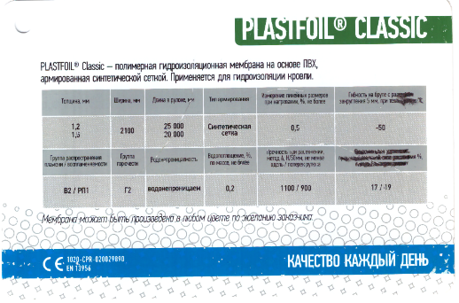 | 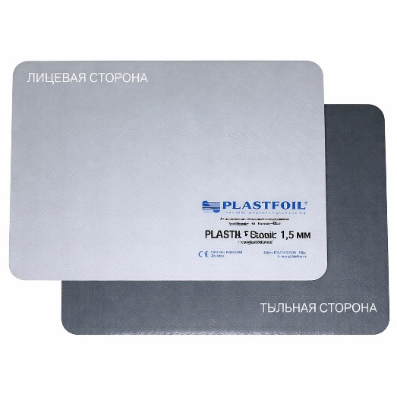 | CLA1,5 | 5320
ПВХ-мембрана Plastfoil Polar 1,2 мм | Толщина, мм: 1,2 Ширина, мм: 2100 Длина, м: 20 Площадь рулона, м²: 52,5 Материал: ПВХ-мембрана Тип армирования: Синтетическая сетка Гибкость на брусе радиусом 5 мм (не более), °С: -55 Водопоглощение (не более), % (по массе): 0,2 Изменение линейных размеров при нагревании (не более), %: 0,5 Прочность при растяжении вдоль/поперёк рулона (не менее), Н/50 мм (метод А): 1100/900 Ударная прочность – по твёрдому/мягкому основанию (не менее), мм: 700/1000 Удлинение при максимальной нагрузке (вдоль/поперёк), %: 17/19 Сопротивление раздиру (кровельные ПМ (не менее)), Н: 200 Прочность сварного шва на раздир/разрыв, Н/50 мм: 350/700 Группа горючести: Г2 Воспламеняемость: В2 Распространение пламени: РП1 Производитель: Пеноплэкс | PLASTFOIL POLAR Предназначена для гидроизоляции плоских кровель с механическим способом фиксации. Идеально подходит для монтажа в зимний период при экстремально низкой температуре окружающего воздуха. Полимерная мембрана PLASTFOIL ® – это прочные и надежные гидроизоляционные материалы нового поколения, которые изготавливаются на основе высококачественного эластичного поливинилхлорида (ПВХ). Компания ПЕНОПЛЭКС предлагает широкий выбор армированных и неармированных ПВХ мембран PLASTFOIL для гидроизоляции кровель, стилобатов и подземных конструкций. ПВХ мембраны, армированные полиэстеровой сеткой, обладают высокой прочностью на разрыв и стойкостью к механическим повреждениям. Благодаря армированию PLASTFOIL хорошо сопротивляется ветровым нагрузкам, сохраняя при этом максимальную стабильность линейных размеров, а также обладает высокой стойкостью к воздействию разрушающего УФ-излучения. |  | 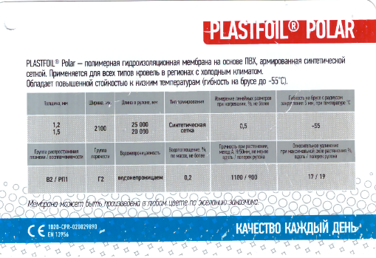 | 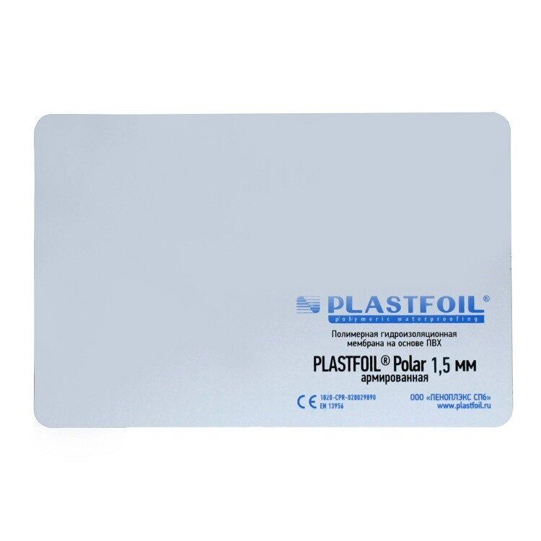 | POL1,2 | 4955
ПВХ-мембрана Plastfoil Polar 1,5 мм | Толщина, мм: 1,5 Ширина, мм: 2100 Длина, м: 20 Площадь рулона, м²: 42 Материал: ПВХ-мембрана Тип армирования: Синтетическая сетка Гибкость на брусе радиусом 5 мм (не более), °С: -55 Водопоглощение (не более), % (по массе): 0,2 Изменение линейных размеров при нагревании (не более), %: 0,5 Прочность при растяжении вдоль/поперёк рулона (не менее), Н/50 мм (метод А): 1100/900 Ударная прочность – по твёрдому/мягкому основанию (не менее), мм: 700/1000 Удлинение при максимальной нагрузке (вдоль/поперёк), %: 17/19 Сопротивление раздиру (кровельные ПМ (не менее)), Н: 200 Прочность сварного шва на раздир/разрыв, Н/50 мм: 350/700 Группа горючести: Г2 Воспламеняемость: В2 Распространение пламени: РП1 Производитель: Пеноплэкс | PLASTFOIL POLAR Предназначена для гидроизоляции плоских кровель с механическим способом фиксации. Идеально подходит для монтажа в зимний период при экстремально низкой температуре окружающего воздуха. Полимерная мембрана PLASTFOIL ® – это прочные и надежные гидроизоляционные материалы нового поколения, которые изготавливаются на основе высококачественного эластичного поливинилхлорида (ПВХ). Компания ПЕНОПЛЭКС предлагает широкий выбор армированных и неармированных ПВХ мембран PLASTFOIL для гидроизоляции кровель, стилобатов и подземных конструкций. ПВХ мембраны, армированные полиэстеровой сеткой, обладают высокой прочностью на разрыв и стойкостью к механическим повреждениям. Благодаря армированию PLASTFOIL хорошо сопротивляется ветровым нагрузкам, сохраняя при этом максимальную стабильность линейных размеров, а также обладает высокой стойкостью к воздействию разрушающего УФ-излучения. |  |  |  | POL1,5 | 5590
ПВХ-мембрана Plastfoil LAY 1,5 мм | Толщина, мм: 1,5 Ширина, мм: 2100 Длина, м: 20 Площадь рулона, м²: 42 Материал: ПВХ-мембрана Тип армирования: Синтетическая сетка Гибкость на брусе радиусом 5 мм (не более), °С: -40 Водопоглощение (не более), % (по массе): 0,2 Изменение линейных размеров при нагревании (не более), %: 0,5 Прочность при растяжении вдоль/поперёк рулона (не менее), Н/50 мм (метод А): 1100/900 Ударная прочность – по твёрдому/мягкому основанию (не менее), мм: 700/1000 Удлинение при максимальной нагрузке (вдоль/поперёк), %: 15/15 Сопротивление раздиру (кровельные ПМ (не менее)), Н: 200 Прочность сварного шва на раздир/разрыв, Н/50 мм: 350/700 Группа горючести: Г2 Воспламеняемость: В2 Распространение пламени: РП1 Производитель: Пеноплэкс | PLASTFOIL LAY Предназначена для гидроизоляции плоских кровель с механическим способом фиксации. А также для устройства пешеходных дорожек. Полимерная мембрана PLASTFOIL ® – это прочные и надежные гидроизоляционные материалы нового поколения, которые изготавливаются на основе высококачественного эластичного поливинилхлорида (ПВХ). Компания ПЕНОПЛЭКС предлагает широкий выбор армированных и неармированных ПВХ мембран PLASTFOIL для гидроизоляции кровель, стилобатов и подземных конструкций. ПВХ мембраны, армированные полиэстеровой сеткой, обладают высокой прочностью на разрыв и стойкостью к механическим повреждениям. Благодаря армированию PLASTFOIL хорошо сопротивляется ветровым нагрузкам, сохраняя при этом максимальную стабильность линейных размеров, а также обладает высокой стойкостью к воздействию разрушающего УФ-излучения. | 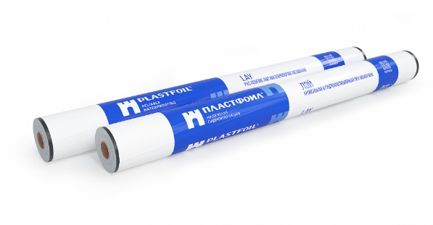 | 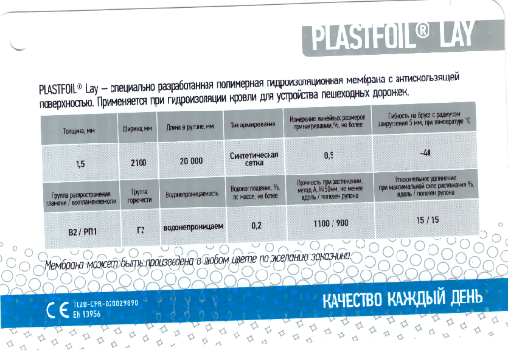 |  | LAY1,5 | 5500
ПВХ-мембрана Plastfoil ART 1,5 мм | Толщина, мм: 1,5 Ширина, мм: 2100 Длина, м: 20 Площадь рулона, м²: 42 Материал: ПВХ-мембрана Тип армирования: без армирования Гибкость на брусе радиусом 5 мм (не более), °С: -40 Водопоглощение (не более), % (по массе): 0,2 Изменение линейных размеров при нагревании (не более), %: 0,5 Прочность при растяжении вдоль/поперёк рулона (не менее), Н/50 мм (метод А): 600/300 Ударная прочность – по твёрдому/мягкому основанию (не менее), мм: 600/300 Сопротивление раздиру (кровельные ПМ (не менее)), Н: 200 Прочность сварного шва на раздир/разрыв, Н/50 мм: 350/700 Группа горючести: Г4 Воспламеняемость: В3 Распространение пламени: РП3 Производитель: Пеноплэкс | PLASTFOIL ART Применяется для сопряжения с различными кровельными конструкциями, такими как трубы, воронки, мачты, а также для изготовления элементов усиления. Возможно применение для устройства балластных кровель. Полимерная мембрана PLASTFOIL ® – это прочные и надежные гидроизоляционные материалы нового поколения, которые изготавливаются на основе высококачественного эластичного поливинилхлорида (ПВХ). Компания ПЕНОПЛЭКС предлагает широкий выбор армированных и неармированных ПВХ мембран PLASTFOIL для гидроизоляции кровель, стилобатов и подземных конструкций. ПВХ мембраны, армированные полиэстеровой сеткой, обладают высокой прочностью на разрыв и стойкостью к механическим повреждениям. Благодаря армированию PLASTFOIL хорошо сопротивляется ветровым нагрузкам, сохраняя при этом максимальную стабильность линейных размеров, а также обладает высокой стойкостью к воздействию разрушающего УФ-излучения. |  | 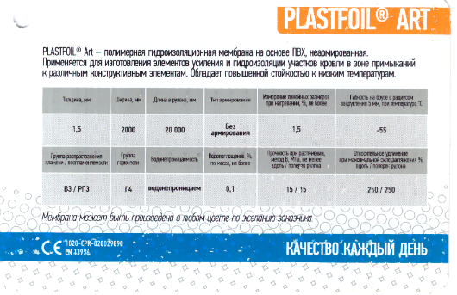 | 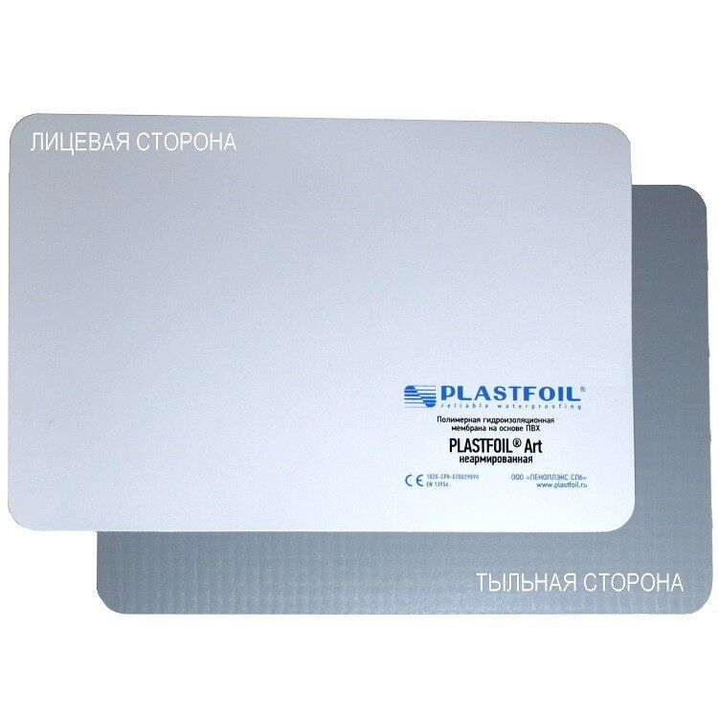 | ART1,5 | 6000
ПВХ-МЕМБРАНА ДЛЯ ПАРКИНГОВ И СТИЛОБАТОВ
ПВХ-мембрана Plastfoil GEO 1,5 мм | Толщина, мм: 1,5 Ширина, мм: 2000 Длина, м: 20 Площадь рулона, м²: 40 Материал: ПВХ-мембрана Тип армирования: без армирования Гибкость на брусе радиусом 5 мм (не более), °С: -45 Водопоглощение (не более), % (по массе): 0,1 Изменение линейных размеров при нагревании (не более), %: 1,5 Прочность при растяжении вдоль/поперёк рулона (не менее), Н/50 мм (метод А): 600/300 Группа горючести: Г4 Воспламеняемость: В3 Распространение пламени: РП2 Производитель: Пеноплэкс | PLASTFOIL GEO Предназначена для гидроизоляции: подземных сооружений, автомобильных и железнодорожных тоннелей открытым или закрытым способом, подземных автостоянок, коллекторов, а также инверсионных кровель. Полимерная мембрана PLASTFOIL ® – это прочные и надежные гидроизоляционные материалы нового поколения, которые изготавливаются на основе высококачественного эластичного поливинилхлорида (ПВХ). Компания ПЕНОПЛЭКС предлагает широкий выбор армированных и неармированных ПВХ мембран PLASTFOIL для гидроизоляции кровель, стилобатов и подземных конструкций. Неармированные мембраны обладают максимальной гибкостью и эластичностью. Способны удлиняться на 300%, что позволяет минимизировать риски разрыва гидроизоляционного полотна, вследствие подвижек конструкции, а также сделать процесс монтажа максимально удобным. | 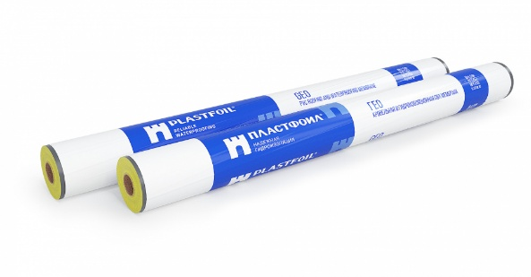 |  | 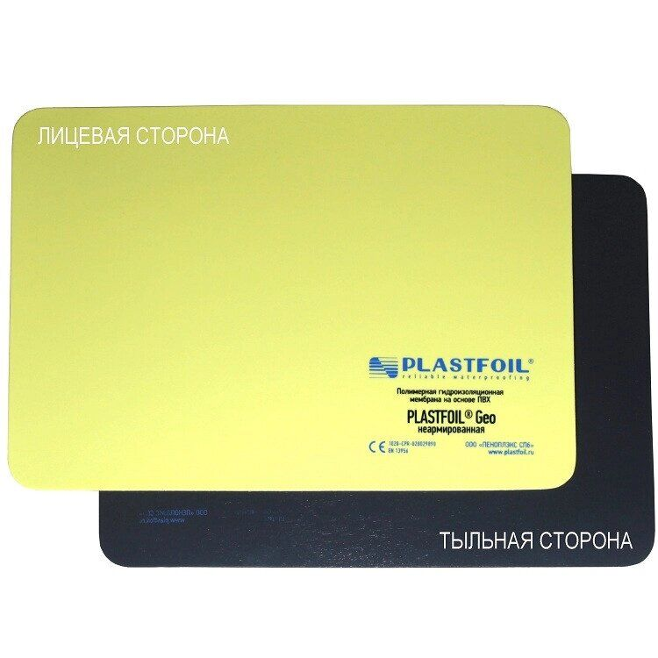 | GEO1,5 | 5100
ПВХ-мембрана Plastfoil GEO 2,0 мм | Толщина, мм: 2,0 Ширина, мм: 2000 Длина, м: 20 Площадь рулона, м²: 40 Материал: ПВХ-мембрана Тип армирования: без армирования Гибкость на брусе радиусом 5 мм (не более), °С: -45 Водопоглощение (не более), % (по массе): 0,1 Изменение линейных размеров при нагревании (не более), %: 1,5 Прочность при растяжении вдоль/поперёк рулона (не менее), Н/50 мм (метод А): 600/300 Группа горючести: Г4 Воспламеняемость: В3 Распространение пламени: РП2 Производитель: Пеноплэкс | PLASTFOIL GEO Предназначена для гидроизоляции: подземных сооружений, автомобильных и железнодорожных тоннелей открытым или закрытым способом, подземных автостоянок, коллекторов, а также инверсионных кровель. Полимерная мембрана PLASTFOIL ® – это прочные и надежные гидроизоляционные материалы нового поколения, которые изготавливаются на основе высококачественного эластичного поливинилхлорида (ПВХ). Компания ПЕНОПЛЭКС предлагает широкий выбор армированных и неармированных ПВХ мембран PLASTFOIL для гидроизоляции кровель, стилобатов и подземных конструкций. Неармированные мембраны обладают максимальной гибкостью и эластичностью. Способны удлиняться на 300%, что позволяет минимизировать риски разрыва гидроизоляционного полотна, вследствие подвижек конструкции, а также сделать процесс монтажа максимально удобным. |  | 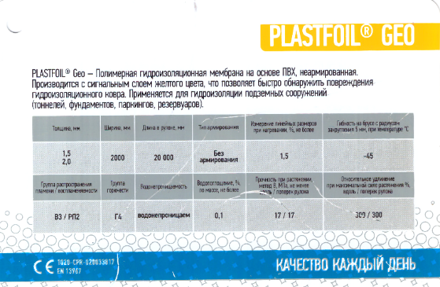 |  | GEO2,0 | 5780
ДРЕНАЖНАЯ МЕМБРАНА
Профилированная мембрана PLASTGUARD 400 | Размеры рулона, м - 2,0x20 Площадь рулона, м2 - 40 Высота конусообразного выступа, мм - 8 Прочность на сжатие, кПа - 100 Предел прочности на сжатие, кПа - 200 Масса 1м² изделия, г - 400 Максимальная сила растяжения, вдоль рулона, поперек рулона, Н/50мм - 190 Относительное удлинение при максимальной силе растяжения, % - 30 | Профилированная геомембрана из полиэтилена высокой плотности (ПВП) с равномерно размещенными по всей площади лицевой стороны выступами в форме усеченных конусов высотой 8.0 мм. Позволяет в полном объеме реализовать задачи обеспечения полноценной долговременной защиты гидроизоляционного покрытия в процессе монтажа и последующей эксплуатации. PLASTGUARD 400 применяется в качестве защиты гидроизоляции в фундаментах и эксплуатируемых кровлях, а также для защиты фундаментной плиты от капиллярной влаги в коттеджном и малоэтажном строительстве. |  |  | 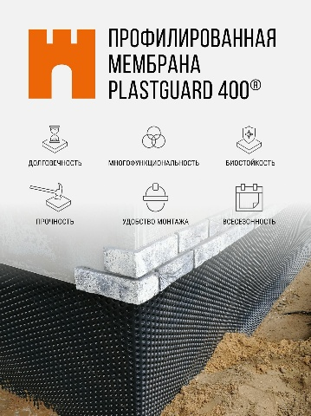 | PL400 | 650
Профилированная мембрана PLASTGUARD 500 | Размеры рулона, м - 2,0x20 Площадь рулона, м2 - 40 Высота конусообразного выступа, мм - 8 Прочность на сжатие, кПа - 130 Предел прочности на сжатие, кПа - 280 Масса 1м² изделия, г - 500 Максимальная сила растяжения, вдоль рулона, поперек рулона, Н/50мм - 280 Относительное удлинение при максимальной силе растяжения, % - 30 | Профилированная геомембрана из полиэтилена высокой плотности (ПВП) с равномерно размещенными по всей площади лицевой стороны выступами в форме усеченных конусов высотой 8.0 мм. Позволяет в полном объеме реализовать задачи обеспечения полноценной долговременной защиты гидроизоляционного покрытия в процессе монтажа и последующей эксплуатации. PLASTGUARD 400 применяется в качестве защиты гидроизоляции в фундаментах и эксплуатируемых кровлях, а также для защиты фундаментной плиты от капиллярной влаги в коттеджном и малоэтажном строительстве. | 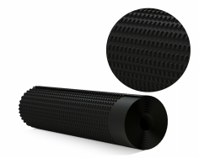 | 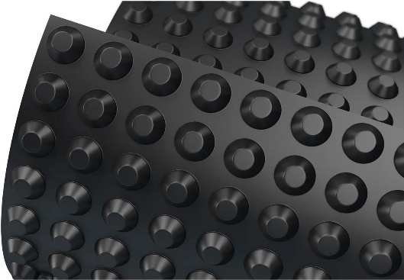 |  | PL500 | 810
Профилированная мембрана PLASTGUARD GEO | Размеры рулона, м - 2,0x20 Площадь рулона, м2 - 40 Высота конусообразного выступа, мм - 8 Прочность на сжатие, кПа - 150 Предел прочности на сжатие, кПа - 350 Масса 1м² изделия, г - 600 Максимальная сила растяжения, вдоль рулона, поперек рулона, Н/50мм - 450 Относительное удлинение при максимальной силе растяжения, % - 30 | Профилированная геомембрана из полиэтилена высокой плотности (ПВП) с равномерно размещенными по всей площади лицевой стороны выступами в форме усеченных конусов высотой 8.0 мм. Позволяет в полном объеме реализовать задачи обеспечения полноценной долговременной защиты гидроизоляционного покрытия в процессе монтажа и последующей эксплуатации. PLASTGUARD 400 применяется в качестве защиты гидроизоляции в фундаментах и эксплуатируемых кровлях, а также для защиты фундаментной плиты от капиллярной влаги в коттеджном и малоэтажном строительстве. | 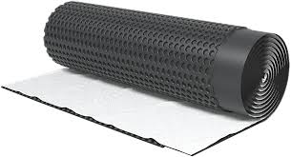 | 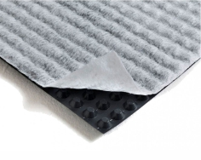 | 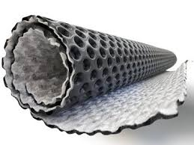 | PLGEO | 1400
ПВХ-МЕМБРАНА ДЛЯ ПРУДОВ, ВОДОХРАНИЛИЩ И ГЕРМЕТИЗАЦИЯ ГИДРОТЕХНИЧЕСКИХ ОБЪЕКТОВ
ПВХ-мембрана Plastfoil COVER L 0,7 мм | Толщина, мм: 0,7 Ширина, мм: 2000 Длина, м: 40 Площадь рулона, м²: 80 Материал: ПВХ-мембрана Тип армирования: без армирования Прямолинейность на 10 м, не более, мм- 30 Прочность при растяжении, метод B, не менее, МПа - 17 Удлинение при максимальной нагрузке, не менее, % - 300 Полная складываемость при отрицательной температуре, не более, С - -35 Прочность сварного шва на раздир, не менее, Н/50 мм - 250 Прочность сварного шва на разрыв, не менее Н/50 мм - 500 Водонепроницаемость, 0,2 МПа в течение 2 часов - Водонепроницаем Сопротивление статическому продавливанию, не менее, кг - 20 Группа горючести - Г4 Воспламеняемость - В3 Производитель: Пеноплэкс | PLASTFOIL COVER L - гидроизоляционная мембрана на основе высококачественного пластифицированного поливинилхлорида (ПВХ), без армирования, без защиты от УФ –излучения. Большое количество пластификаторов обеспечивает высочайшие показатели удлинения при максимальной нагрузке, что гарантирует высокую эластичность и гибкость материала, удобство монтажа в условиях низких температур. Мембрана с высокой устойчивостью к воздействию агрессивных сред. Предназначена для гидроизоляции подземных сооружений, накопителей различного назначения (для жидких и твердых отходов из промышленных, сельскохозяйственных и бытовых источников), хранилищ технологических жидкостей. Может укладываться, как по естественному основанию из песка или уплотненного грунта, так и по бетону, кирпичу или металлу. | 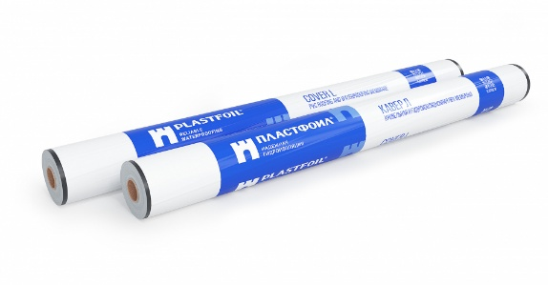 |  |  | COVERL0,7
ПВХ-мембрана Plastfoil COVER L 0,9 мм | Толщина, мм: 0,9 Ширина, мм: 2000 Длина, м: 30 Площадь рулона, м²: 60 Материал: ПВХ-мембрана Тип армирования: без армирования Прямолинейность на 10 м, не более, мм- 30 Прочность при растяжении, метод B, не менее, МПа - 17 Удлинение при максимальной нагрузке, не менее, % - 300 Полная складываемость при отрицательной температуре, не более, С - -35 Прочность сварного шва на раздир, не менее, Н/50 мм - 250 Прочность сварного шва на разрыв, не менее Н/50 мм - 500 Водонепроницаемость, 0,2 МПа в течение 2 часов - Водонепроницаем Сопротивление статическому продавливанию, не менее, кг - 20 Группа горючести - Г4 Воспламеняемость - В3 Производитель: Пеноплэкс | PLASTFOIL COVER L - гидроизоляционная мембрана на основе высококачественного пластифицированного поливинилхлорида (ПВХ), без армирования, без защиты от УФ –излучения. Большое количество пластификаторов обеспечивает высочайшие показатели удлинения при максимальной нагрузке, что гарантирует высокую эластичность и гибкость материала, удобство монтажа в условиях низких температур. Мембрана с высокой устойчивостью к воздействию агрессивных сред. Предназначена для гидроизоляции подземных сооружений, накопителей различного назначения (для жидких и твердых отходов из промышленных, сельскохозяйственных и бытовых источников), хранилищ технологических жидкостей. Может укладываться, как по естественному основанию из песка или уплотненного грунта, так и по бетону, кирпичу или металлу. |  |  |  | COVERL0,9
ПВХ-мембрана Plastfoil COVER L 1,5 мм | Толщина, мм: 1,5 Ширина, мм: 2000 Длина, м: 20 Площадь рулона, м²: 40 Материал: ПВХ-мембрана Тип армирования: без армирования Прямолинейность на 10 м, не более, мм- 30 Прочность при растяжении, метод B, не менее, МПа - 17 Удлинение при максимальной нагрузке, не менее, % - 300 Полная складываемость при отрицательной температуре, не более, С - -35 Прочность сварного шва на раздир, не менее, Н/50 мм - 250 Прочность сварного шва на разрыв, не менее Н/50 мм - 500 Водонепроницаемость, 0,2 МПа в течение 2 часов - Водонепроницаем Сопротивление статическому продавливанию, не менее, кг - 20 Группа горючести - Г4 Воспламеняемость - В3 Производитель: Пеноплэкс | PLASTFOIL COVER L - гидроизоляционная мембрана на основе высококачественного пластифицированного поливинилхлорида (ПВХ), без армирования, без защиты от УФ –излучения. Большое количество пластификаторов обеспечивает высочайшие показатели удлинения при максимальной нагрузке, что гарантирует высокую эластичность и гибкость материала, удобство монтажа в условиях низких температур. Мембрана с высокой устойчивостью к воздействию агрессивных сред. Предназначена для гидроизоляции подземных сооружений, накопителей различного назначения (для жидких и твердых отходов из промышленных, сельскохозяйственных и бытовых источников), хранилищ технологических жидкостей. Может укладываться, как по естественному основанию из песка или уплотненного грунта, так и по бетону, кирпичу или металлу. |  |  |  | COVERL1,5

